상품제안서
라라퓨어 주문제작 포근한 순면 2024 토끼띠 타올 150g | 상품코드: F27498

 |  |  |  |  |  |  | 02-412-0044 | www.easy1.co.kr
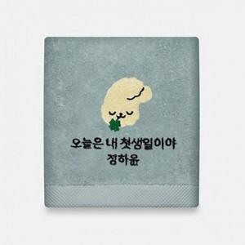

【상세/제작정보】 | 기본수량 미만 인쇄시 비용 추가. 자수 종류별 비용 별도 문의. 스티커 제작및 부착 비용 별도 문의. 포장상자 가격 별도 문의.

【인쇄/포장옵션】 | 자수, 나염(청색1도) / 포장불가능

【공급단가】 | 수량 | 100~ | 300~ | 500~ | 1,000~ | 3,000~
*VAT별도 | 단가 | 3,000원 | 2,950원 | 2,870원 | 2,820원 | 2,750원

【상품 URL】 | https://dev.easy1.co.kr:443/src/goods_detail.php?gdno=27498

